策划案
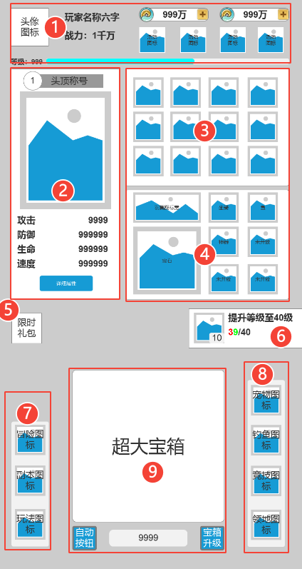
1 | 此处显示经验条和玩家等级
 | 玩家微信头像
 | 玩家名称
 | 玩家战力：超过10000显示为1万，100万，1000万，1亿
 | 显示活动图标和一个下拉框，此处固定显示新手礼包和新服狂欢这两个活动，下拉框内增加其他的礼包和活动
 | 显示两种货币和跳转获取货币的加号按钮
2 | 玩家信息位置
 | 需要显示头顶称号和等级
 | 要显示角色外观
 | 显示基础属性，包括攻击，防御，生命，速度
 | 按钮点击之后打开所有属性界面，直接查看所有属性，属性界面的排序按照属性ID排列
3 | 显示12件装备的位置
4 | 显示其他附加装备位置
 | 宝石格子需要显示宝石实际拼出来的样式
 | 羽翼位置替换为天使，需要显示天使的宽头像
5 | 限时礼包，此处偶现，多个限时礼包，点开之后，可以左右切换，需要显示消失倒计时
6 | 任务显示界面，任务可以领取的时候，显示为绿字，任务条件未满足时显示为红字
 | 任务条件足够时，点击任务和奖励图标都可以领取奖励
 | 任务条件不足时，点击任务触发引导，点击头像框查看奖励详情
7 | 显示玩法入口
8 | 显示玩法入口
9 | 显示宝箱，宝箱有开启动画
 | 下方自动按钮，需要增加开启等级，等级不足时不显示

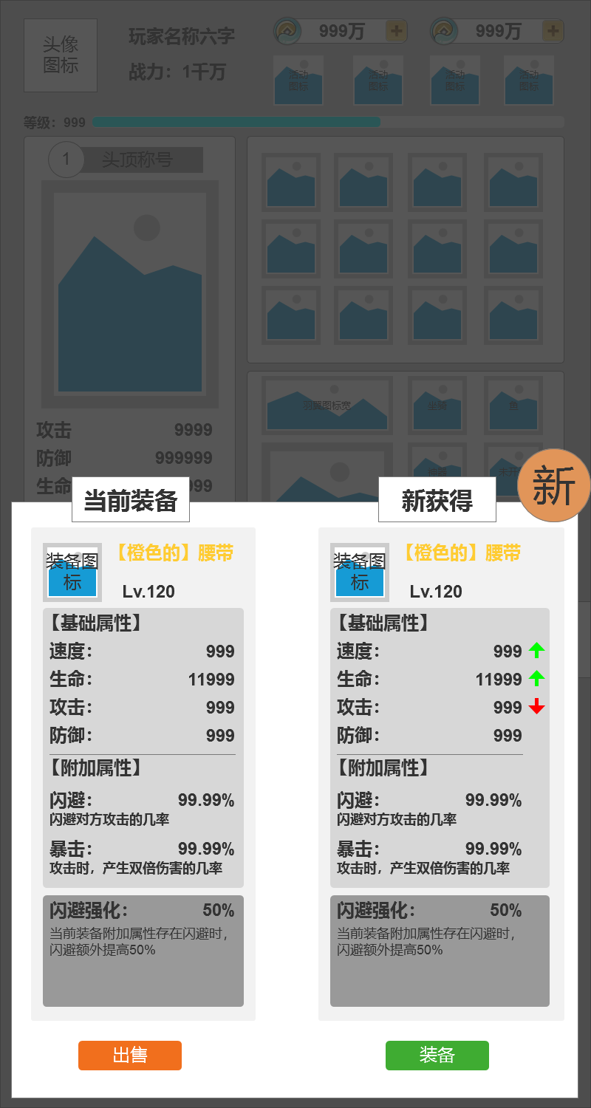
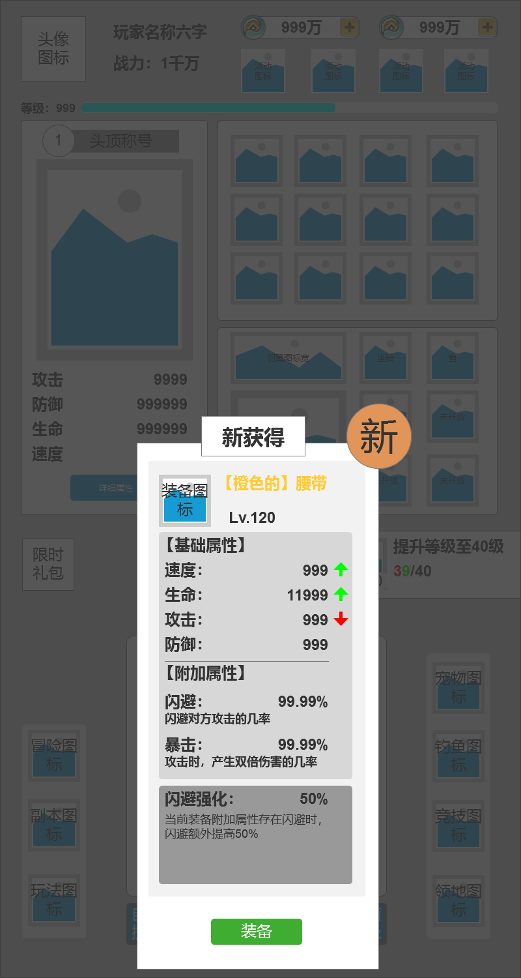
开启宝箱时，与已穿戴的装备进行对比，显示当前属性，新获得的装备显示新字的标识
玩家获得第一件装备时如右图

开宝箱逻辑
1 | 宝箱出售经验与装备品质有关，会直接给配置
 | 品质 | 经验
 | 白装 | 5
 | 绿装 | 6
 | 蓝装 | 7
 | 紫装 | 8
 | 史诗 | 9
 | 传奇 | 10

2 | 宝箱出售铜币会直接给配置
3 | 宝箱产出的装备等级与装备品质会给概率配置

UI界面
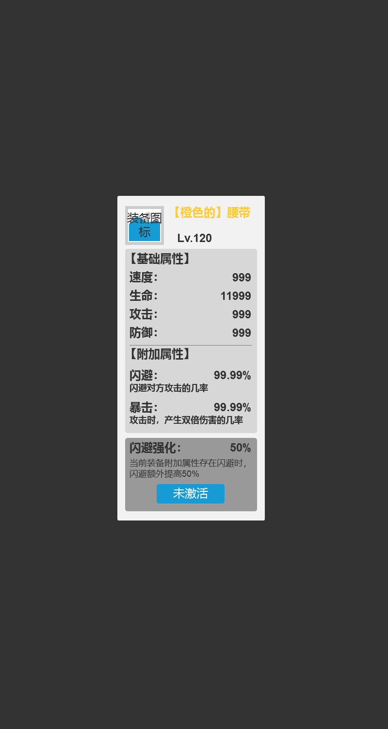
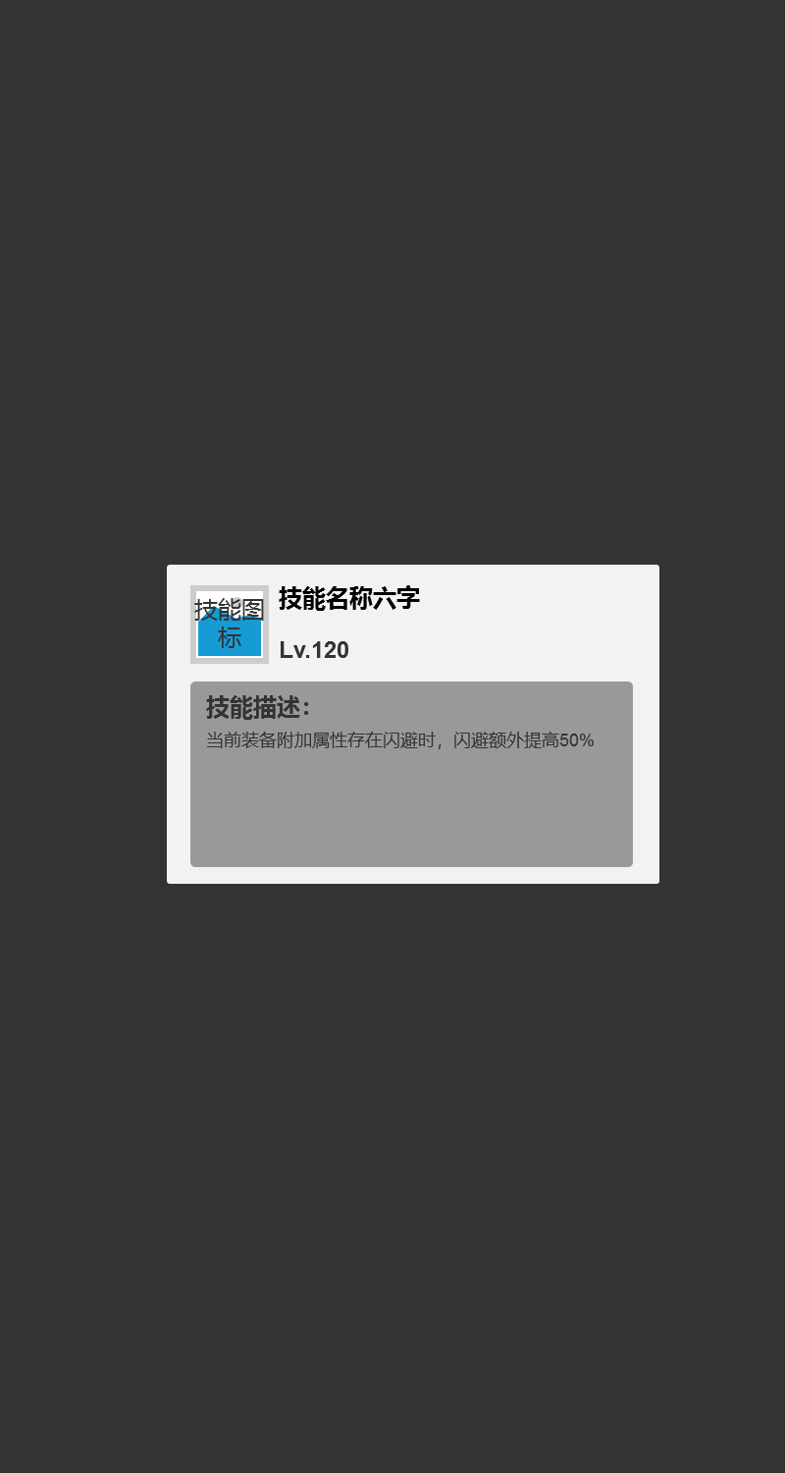
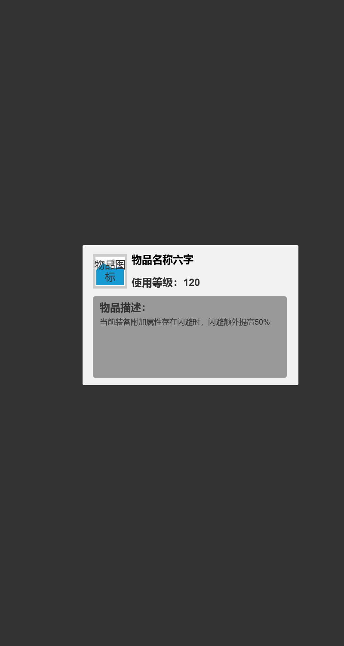
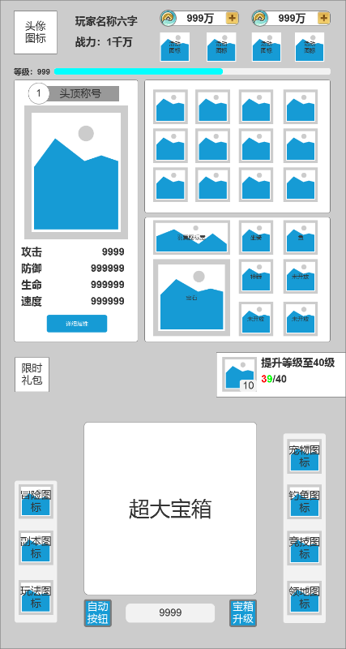
图标需求
 | 图标名称 | 图标类型
 | 冒险图标 | 主界面玩法入口
 | 副本图标 | 主界面玩法入口
 | 其他图标 | 主界面玩法入口
 | 宠物图标 | 主界面玩法入口
 | 钓鱼图标 | 主界面玩法入口
 | 竞技图标 | 主界面玩法入口
 | 领地图标 | 主界面玩法入口

